3
Параметр
Вредный компонент | Cl
ПДК,мг/л | 1
Q, м3 /с | 80
q, м3 /с | 1.1
V, м/с | 0.6
H, м | 2
L, м | 1500
LS, м | 300
С, мг/л | 5.5
ε | 1 | Определяется L это максимум т.е. 1500 а LS это шаг начиная с 0 итог 300,600,900 и тд
Lф/Lпр | 1
 |  | для графика | B | Y | K | С
D | 0.006 | 300 | 0.30777032759 | 0.029603596348 | 3.1529888253 | 1.7443766232
a | 0.17602979711 | 600 | 0.22657193074 | 0.044251624976 | 4.2182999982 | 1.3038427808
 | 0.13331531614 | 900 | 0.18276593202 | 0.057180953825 | 5.1586148236 | 1.066177683
y | 0.081031440425 | 1200 | 0.1540318741 | 0.069328476591 | 6.0420710248 | 0.91028390389
K | 6.8931956672 | 1500 | 0.13331531614 | 0.081031440425 | 6.8931956672 | 0.79788827498
C ст. пред | 6.8931956672
ПДС | 1.3786391334
Св | 0.79788827498

6
Наименование оборудования | Q | p | µ | dм | lg б | С вх | р | h
Крекинг установка | 2 | 1.29 | 17.3 | 16 | 0.25 | 10 | 2600 | 0.85

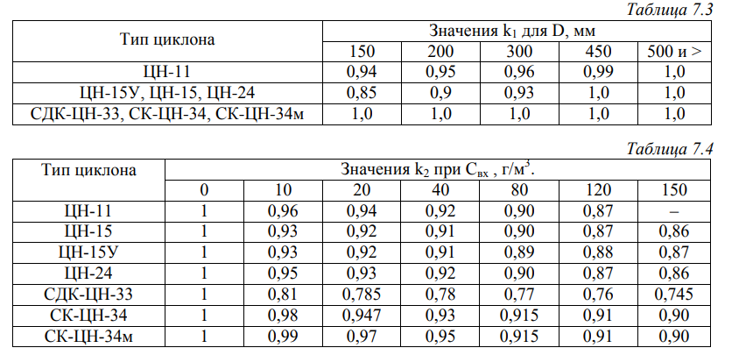
проверки dm > 2*d(t) 50 | ЦН-24 | ЦН-15у | ЦН-15 | ЦН-11 | СДК-ЦН-33 | СК-ЦН-34 | СК-ЦН-34м
d(t) 50 | 8.5 | 6 | 4.5 | 3.65 | 2.31 | 1.95 | 1.3
Проверка | FALSE | TRUE | TRUE | TRUE | TRUE | TRUE | TRUE
2* d(t) 50 | 17 | 12 | 9 | 7.3 | 4.62 | 3.9 | 2.6

Циклон | ЦН-15у | ТУТ надо выбрать истину с максимальным значением ниже
w оп | 3.5
D | 0.85297447449 | 853 | 900 | тут нужно округлить что бы были значение 100, 200, 300 и тд
w | 3.14E-06
k1 | 1
k2 | 0.93
ζ500 | 155
ζ | 144.15
∆P | 9.19E-10
d50 | 6
X | 1.1280665196
lg бт | 0.283
Ф(X) | 0.85801073233 | ТУТ надо выбрать по значению X Рисунок выше
η | 0.92900536617 | ?
Cвых | 0.70994633834

7
ТР, га | К1 | Э, м3 /су | Е, м3 /сут | Л, % | В, км | К3 | К4
195674 | 0.05 | 0.09 | 3,000,000 | 72 | 20 | 0.25 | 0.3

Д1(max) | 326123 |  | Д1 | 326123
Д1(min) | 489185 |  | Д2 | 750000
Д2(юж.1к) | 750000 |  | Д3 | 440267
Д2(юж.2к) | 375000 |  | Д4 | 1174044
Д2(сев.1к) | 300000 |  | Д5 | 133333
Д2(сев.2к) | 150000 |  | Д6 | 29351
Д3 | 440267
Д4(ум кл) | 1174044
Д4(жар кл.) | 3522132
Д5(лес,min ум кл) | 400000
Д5(лес, max ум кл) | 266667
Д5(лес, min жар кл) | 133333
Д5(лес, max жар кл) | 100000
Д5(степь,min ум кл) | 240000
Д5(степь, max ум кл) | 160000
Д5(степь, min жар кл) | 80000
Д5(степь, max жар кл) | 60000
Д6(min) | 29351
Д6(max) | 7338

ВНИМАНИЕ Я ХЗ КАКИЕ ИЗ списка Д1-Д6 выбирать поэтому сделал рандомные в методичке хз что правда нужно всё расчеты в график, то по варианту смотреть территорию когда она не указана…

